상품제안서
밸류엠 플랫 핏 초고속 PD PPS 130W 보조배터리 20000mAh | 상품코드: S29577

 |  |  |  |  |  |  | 02-713-8555 | www.synergygift.co.kr
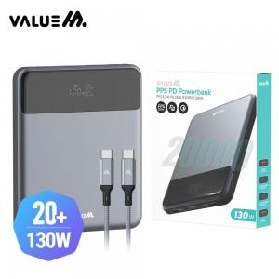

【상세/제작정보】 | <p>*CtoC 60W 0.5M 패브릭 케이블 포함</p>

【인쇄/포장옵션】 | 레이저, 풀칼라 / 포장지포장

【공급단가】 | 수량 | 10~ | 50~ | 100~ | 300~ | 500~
*VAT별도 | 단가 | 57,850원 | 54,730원 | 52,060원 | 50,730원 | 49,840원

【상품 URL】 | https://www.synergygift.co.kr:443/src/goods_detail.php?gdno=29577

